NOTICE
Notice

Ce classeur n'a pas été réalisé dans l'optique d'une saisie exhaustive du niveau de maîtrise des élèves pour l'ensemble des domaines. Il ne s'agit pas d'un support normatif, mais d'une aide possible à la continuité école/collège. L'outil a vocation à être adapté, modifié, configuré, en fonction des domaines identifiés dans le cadre de la liaison école/collège. Pour cela, il suffit de supprimer les colonnes inutiles. |  | Illustrations réalisées par Isabelle Le Brun

La saisie des niveaux de maîtrise peut être réalisée grâce aux listes déroulantes ou à l'aide du pavé numérique:
3 puis . | : maîtrise satisfaisante
2 puis . | : maîtrise fragile
3 puis . | : besoins repérés

Ressources Eduscol évaluation Mathématiques cycle 3: | download (education.fr)
Ressources Eduscol évaluation du socle: | download (education.fr)

Français
 |  |  |  |  |  |  | 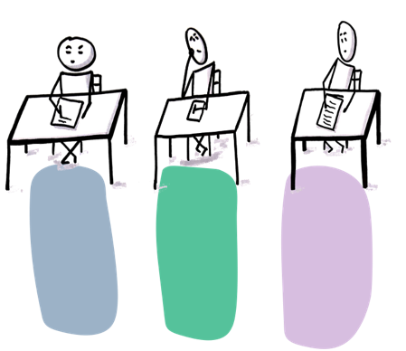 Illustrations réalisées par Isabelle Le Brun
Outil de continuité CM2/6ème

Ecole: | G SAND
Classe de: | CM2 Mme XXX
Pour cet outil, nous vous proposons une entrée par champs notionnels qui intègrent les compétences dans leurs observables

Codage: | 3 | : maîtrise satisfaisante
 | 2 | : maîtrise fragile
 | 1 | : besoins repérés

 |  | Niveau d'engagement cognitif (au regard des travaux du CAREC) | Ecrire, produire un écrit. |  |  |  |  |  |  | Compréhension de l’écrit |  |  |  |  |  | Maîtrise de la langue |  |  |  | Oral
Nom de l'élève | Prénom | Décroché ou Décalé ou Accroché ou Résilient | L'élève s’engage dans la production en respectant une consigne ou un sujet (Fragile = la production est partiellement compréhensible et peu étoffée / besoins repérés = la production ne répond pas à la consigne au sujet et/ou est incompréhensible) | Il copie une dizaine de lignes sans erreur en conjuguant vitesse et exactitude. | Il écrit un texte de façon soignée et lisible d’une quinzaine de lignes en reproduisant la forme induite par le modèle | Il respecte les principales caractéristiques des genres littéraires : récits, textes poétiques, saynètes. | Il orthographie correctement les mots fréquents et les accords étudiés. | Il produit un écrit organisé, structuré (parties, usage adapté de la ponctuation…). | Il est capable d'enrichir sa production, de la réviser, de la faire évoluer. | Il lit correctement en moyenne : 120 MCLM (satisfaisant) / 90 à 120 MCLM (fragile) / moins de 90 MCLM (besoin repéré) | À partir de questions posées, il prélève des informations (en faisant des inférences si nécessaire) qu'il combine pour donner un sens global | Par sa lecture à voix haute, il rend compte de la ponctuation et respecte le rythme des groupes syntaxiques. | Il restitue l’essentiel d’un texte qui contient des informations explicites et des informations implicites. | Il lit des livres qu’il a choisis, s'engage dans la lecture | Il reconnaît et adapte sa lecture aux caractéristiques des différents éléments d'un document composite | Il entre dans l’activité de raisonnement grammatical (Satisfaisant = usage adapté du métalangage et maîtrise des procédures / Fragile = entre dans l'activité, applique, n'arrive pas à expliquer une démarche et métalangage non maîtrisé / Besoins repérés = n'entre pas dans le raisonnement grammatical) | Il maîtrise l’ensemble des phonèmes du français et des graphèmes associés. | Il maîtrise la variation et les marques morphologiques du genre et du nombre, à l'oral et à l'écrit (noms, déterminants, adjectifs, pronoms, verbes). | Il a conscience de quelques homophonies lexicales et grammaticales, et orthographie correctement les mots concernés. | Il ose prendre la parole devant un groupe. | Il prend la parole et produit un discours audible, organisé et clair | Il prend en compte les récepteurs ou les interlocuteurs pour adapter son discours. | Il parvient à soutenir un dialogue | Il repère et mémorise des informations importantes, les relie entre elles pour leur donner du sens. | Il soutient une attention longue (15 minutes environ) en vue d’une restitution orale de l’essentiel d’un message ou d’un texte entendu. | Il mémorise des textes.
XXX | SSS | Résilient | 3 |  |  |  | 2 | 3 |  | 3 |  |  | 3
FFF | GGG | Accroché | 2 |  |  |  | 1 | 2 |  | 3 |  |  | 2
FFF | FFF | Décalé | 1 |  |  |  | 1 | 2 |  | 2 |  |  | 2

 |  |  |  |  |  |  |  |  |  |  |  |  |  |  |  |  |  |  |  |  |  |  |  | Décroché
 |  |  |  |  |  |  |  |  |  |  |  |  |  |  |  |  |  |  |  |  |  |  |  | Décalé
 |  |  |  |  |  |  |  |  |  |  |  |  |  |  |  |  |  |  |  |  |  |  |  | Accroché
 |  |  |  |  |  |  |  |  |  |  |  |  |  |  |  |  |  |  |  |  |  |  |  | Résilient

